Conglomerado de Cantidades
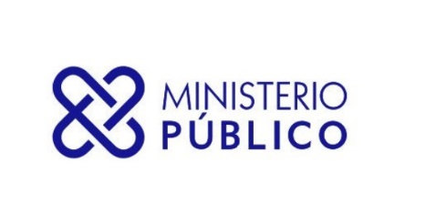

SECRETARÍA GENERAL DEL MINISTERIO PÚBLICO
INFORME TRIMESTRAL ESTADÍSTICO DE SERVICIOS

Cantidades desde 01-01-2022 HASTA 31-03-2022
Servicios | Cantidad de Solicitud
ASOCIACIÓN SIN FINES DE LUCRO - DISOLUCIÓN | 31
ASOCIACIÓN SIN FINES DE LUCRO - INCORPORACIÓN | 487
ASOCIACIÓN SIN FINES DE LUCRO - MODIFICACIÓN | 70
CERTIFICACIÓN DE NO ANTECEDENTES PENALES | 223,665
CERTIFICACIONES GENERALES | 1,122
EXEQUÁTUR DE ABOGADOS Y NOTARIOS | 1,080
LEGALIZACIÓN DE DOCUMENTOS NOTARIALES | 178,525
LEGALIZACIÓN DE DOCUMENTOS OFICIALES | 2,701
Total General | 407,681

